Datos personales
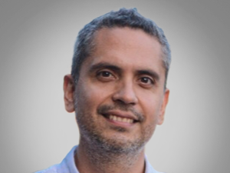

Nombres: | Raúl Arturo
Apellidos: | Chávez Núñez del Arco
Facebook: | https://www.facebook.com/people/Ra%C3%BAl-Ch%C3%A1vez-N%C3%BA%C3%B1ez-del-Arco/100085488281834/?paipv=0&eav=AfYXx4FEJyfVkrcMdmr8aUiSRr1sQCiMhZkkWI6p8DNolilhIvnLeV894kQbatlk1XY&_rdr
Twitter: | @Rauli_Chavez
Descripción:

